PASAPORTE
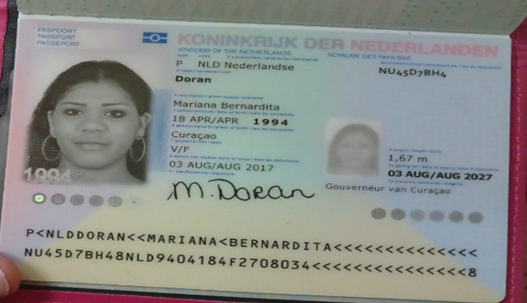
Nombre | Mariana | Hallazgos más relevantes de la historia clínica:
Nombre | Bernardita
Apellido | Doran | Miomatosis uterina con menstruaciones irregulares y abundantes.
Pasaporte | NU45D7BH4 | Nódulo tiroideo benigno (TIRADS 2) con recomendación de control ecográfico en 1 año.
Fecha de nacimiento | 18 de abril 1994 | Sinusitis aguda/sinusopatía bilateral encontrada en TAC de cráneo.
Edad | 31 | Ferritina en límite inferior, posiblemente asociada a pérdidas menstruales abundantes.
Estado civil | Soltera | Antecedente de hipertensión durante embarazos previos.
Dirección |  | Dislipidemia/hiperlipidemia en tratamiento con Rosuvastatina.
País | Curazao, Paises bajos
Email: | mariana_doran-20@hotmail.com
Teléfono | 599 9 6812794
Profesión
RH
Seguro | SVB y Extura
Peso | 75kg
Altura | 1.67 m
Idioma | papiamento, ingles, español y Holandes

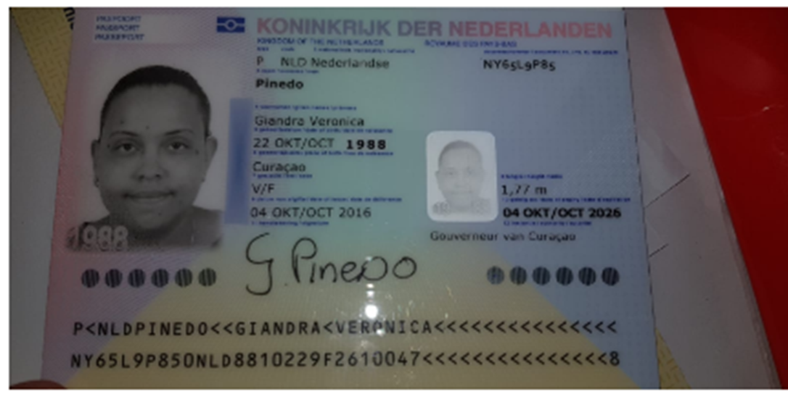
Salud
Estadia | 17 octubre - 04 Noviembre - 2026

Nombre | Giandra
Nombre | Veronica
Apellido | Pinedo
Pasaporte | NY65L9P85
Fecha de nacimiento | 32438
Edad | 37
Estado civil
Dirección
País | CURAZAO
Email:
Teléfono
Profesión
RH
Seguro
Peso
Altura
Idioma

Confirmacion de servicios
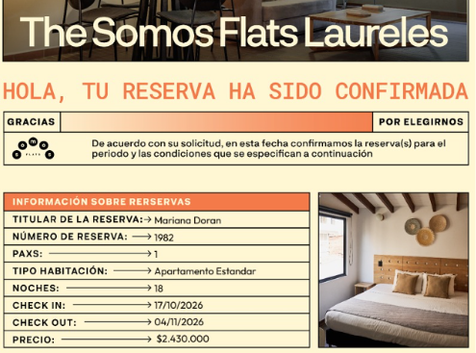
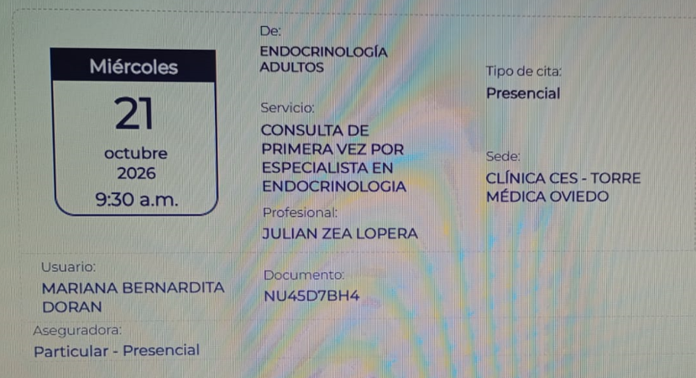
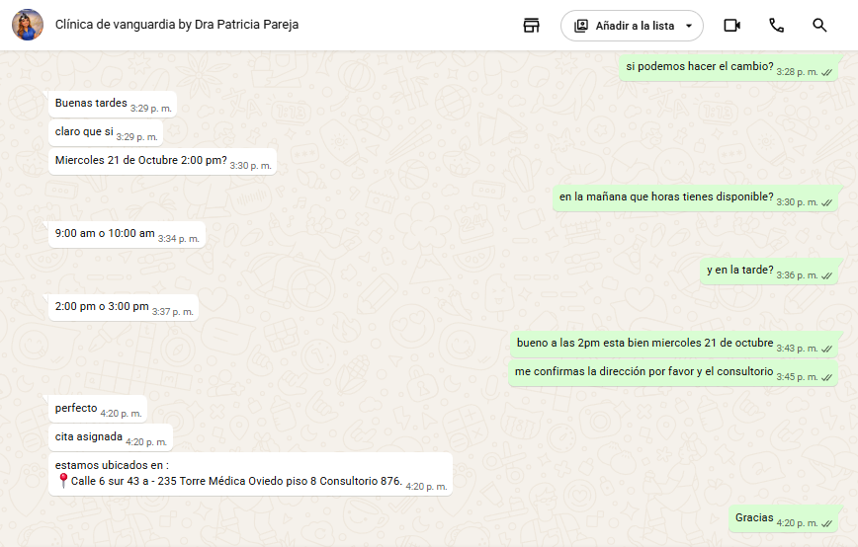
Hotel Somos Laureles | CITA ENDOCRINOLOGIA | CITA OTORRINONARINGOLOGO

VUELO-HOTE-SIM CARD
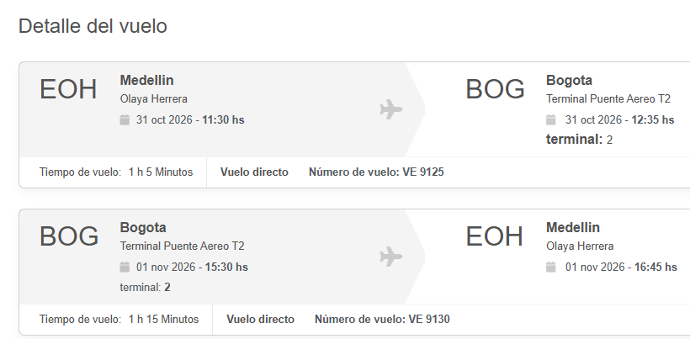
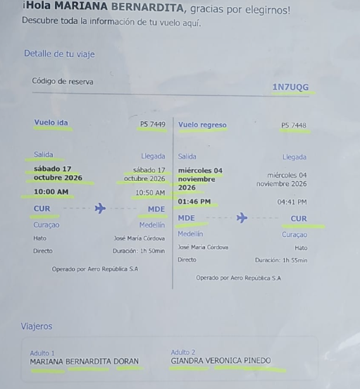
VUELO CURAZAO - MEDELLIN | HOTEL IBIS BUDGET BOGOTA MARLY
1N7UQG | Crr 8 # 49-49 Chapinero
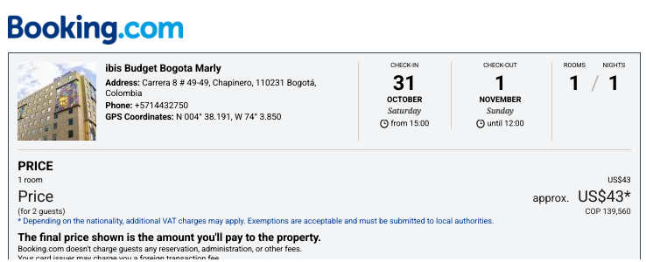
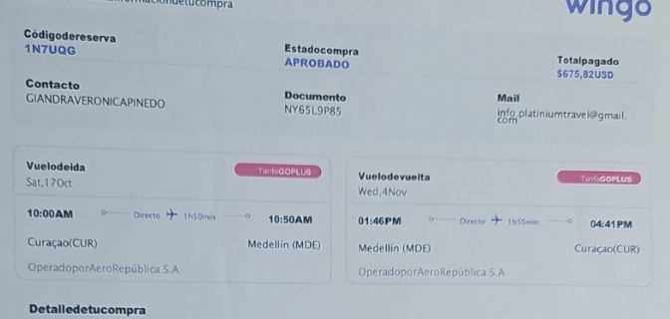

 | VUELO MEDELLIN - BOGOTA
 | ZDBUNK

